Sheet1
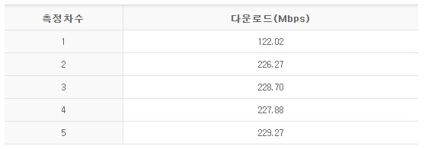
1. KT 유선
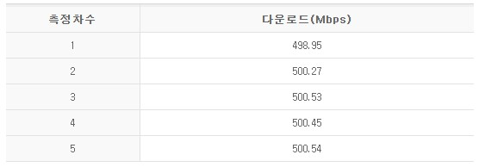

2. 공유기 유선
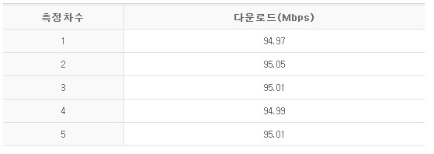

3. 공유기 무선 (2.4 G)
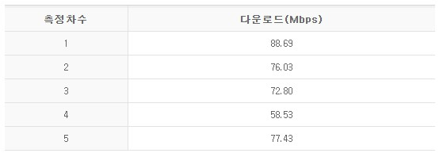

4. 공유기 무선 (5 G)

